상품제안서
접이식 시장가방(미니포켓) | 상품코드: S30790

 |  |  |  |  |  |  | 02-713-8555 | www.synergygift.co.kr
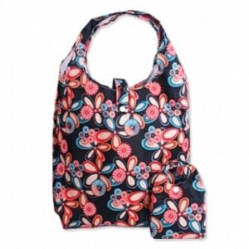

【상세/제작정보】 | <p>​</p>

【인쇄/포장옵션】 | 실크, DTF열전사 / 포장불가능

【공급단가】 | 수량 | 100~ | 500~ | 1,000~ | 3,000~ | 5,000~
*VAT별도 | 단가 | 1,890원 | 1,770원 | 1,720원 | 1,630원 | 1,580원

【상품 URL】 | https://synergygift.co.kr:443/src/goods_detail.php?gdno=30790

